Competencias
Competencias que se formaran en el Segundo Semestre 2026
Curso | 773 - Manejo e Implementación de Archivos
Semestre que aplica | Segundo Semestre 2026

Competencias relacionadas al perfil del egresado (Especifica) |  |  |  |  |  | Competencias relacionadas al perfil del egresado (General)
1 | Identifica oportunidades y riesgos para la innovación y adaptación de conocimientos y tecnologías para resolver problemas. |  |  |  |  | 1 | Maneja e Interpreta adecuadamente datos masivos, sean estos estructurados o no estructurados, facilitando su visualización e interpretación de forma eficaz en apoyo a la toma de decisiones.
2 | Comunica a diversos públicos, información de su campo profesional, en varios lenguajes y formatos de manera asertiva, clara, rigurosa y precisa, con el uso apropiado de recursos tecnológicos. |  |  |  |  | 2 | Aplica principios básicos de ingeniería, ciencias de computación y sistemas de información y comunicación, en la formulación y resolución adecuada de problemas complejos.
3 | Demuestra pensamiento crítico, actitud investigativa y rigor analítico en el planteamiento y la resolución de problemas complejos. |  |  |  |  | 3 | Aplica estándares de calidad, eficiencia y seguridad en la implementación adecuada de soluciones de software, hardware y TIC en general.

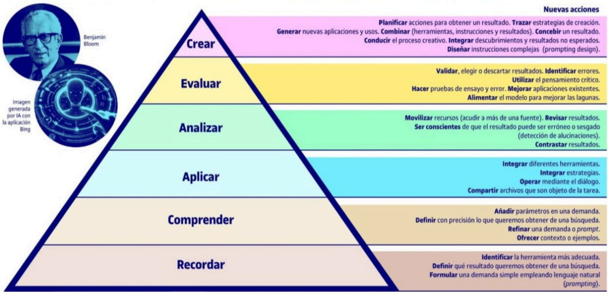
No | Tipo | Verbo en Presente | Objeto de la acción | [Palabras conectoreas] Herramientas o metodología | [Palabras conectoreas] Condiciones específicas |  | Nivel
1 | General | comprende | el modelo de seguridad integral para almacenamiento de datos | mediante la selección y combinación de tecnologías de almacenamiento físico y virtualizado | para diseñar infraestructuras eficientes, seguras y escalables |  | Integrar
 | El estudiante comprende el modelo de seguridad integral para almacenamiento de datos mediante la selección y combinación de tecnologías de almacenamiento físico y virtualizado para diseñar infraestructuras eficientes, seguras y escalables
2 | Especifica | comprende | el modelo de seguridad integral para almacenamiento de datos | mediante el análisis de amenazas, controles de acceso y técnicas de respaldo | para garantizar la confidencialidad, integridad y disponibilidad de la información |  | Comprender
 | El estudiante comprende el modelo de seguridad integral para almacenamiento de datos mediante el análisis de amenazas, controles de acceso y técnicas de respaldo para garantizar la confidencialidad, integridad y disponibilidad de la información
3 | Especifica | Analiza | arquitecturas de virtualización de almacenamiento | mediante la comparación de modelos y evaluación de retos operativos | para optimizar la administración de recursos en entornos virtualizados |  | Analizar
 | El estudiante Analiza arquitecturas de virtualización de almacenamiento mediante la comparación de modelos y evaluación de retos operativos para optimizar la administración de recursos en entornos virtualizados
4 | Especifica | Analiza | soluciones de almacenamiento en entornos híbridos | mediante la comparación de sus características operativas y criterios de implementación | para seleccionar alternativas que respondan a necesidades de eficiencia, escalabilidad y disponibilidad |  | Analizar
 | El estudiante Analiza soluciones de almacenamiento en entornos híbridos mediante la comparación de sus características operativas y criterios de implementación para seleccionar alternativas que respondan a necesidades de eficiencia, escalabilidad y disponibilidad
5 | Especifica | Implementa | un sistema de archivos con estructuras ext2/ext3 expuesto mediante una API e interfaz grafica | mediante la integración de funciones del backend y visualización de resultados en el frontend | para gestionar operaciones relacionadas a la construcción y manejo de un sistema de archivos |  | Aplicar
 | El estudiante Implementa un sistema de archivos con estructuras ext2/ext3 expuesto mediante una API e interfaz grafica mediante la integración de funciones del backend y visualización de resultados en el frontend para gestionar operaciones relacionadas a la construcción y manejo de un sistema de archivos
6 | Especifica | Explica | los fundamentos de conectividad, administración y evolución de tecnologías de red y almacenamiento | mediante la identificación de componentes clave y su interacción funcional | para comprender su rol en infraestructuras tecnológicas actuales |  | comprender
 | El estudiante Explica los fundamentos de conectividad, administración y evolución de tecnologías de red y almacenamiento mediante la identificación de componentes clave y su interacción funcional para comprender su rol en infraestructuras tecnológicas actuales
7 | Especifica | Supervisa | el desempeño de sistemas de almacenamiento masivo | mediante el uso de herramientas de monitoreo y análisis de métricas | para identificar oportunidades de mejora en la disponibilidad, eficiencia y seguridad de los datos |  | Supervisar
 | El estudiante Supervisa el desempeño de sistemas de almacenamiento masivo mediante el uso de herramientas de monitoreo y análisis de métricas para identificar oportunidades de mejora en la disponibilidad, eficiencia y seguridad de los datos |  |  |  |  |  |  | Manual de competencias: https://drive.google.com/file/d/1n5es0M20vXxa7i4eLN7pbgTXc2C1dmCQ/view?usp=sharing
 | Especifica | Integra | la capacidad de explicar conceptos informáticos | mediante el uso de ejemplos y graficos | de forma clara, ordenada y comprensible. |  |  | Video de como hacer competencias: https://youtu.be/C8Q9dKo4t-w?si=yErgF_ihe1tsaHM0
8 | El estudiante Integra la capacidad de explicar conceptos informáticos mediante el uso de ejemplos y graficos de forma clara, ordenada y comprensible.

Si las competencias son las misma que el semetre anterior compartenos tu opinion de porque no se cambiaron

 | Analiza arquitecturas de virtualización de almacenamiento mediante la comparación de modelos y evaluación de retos operativos para optimizar la administración de recursos en entornos virtualizados.

